Jeux de données
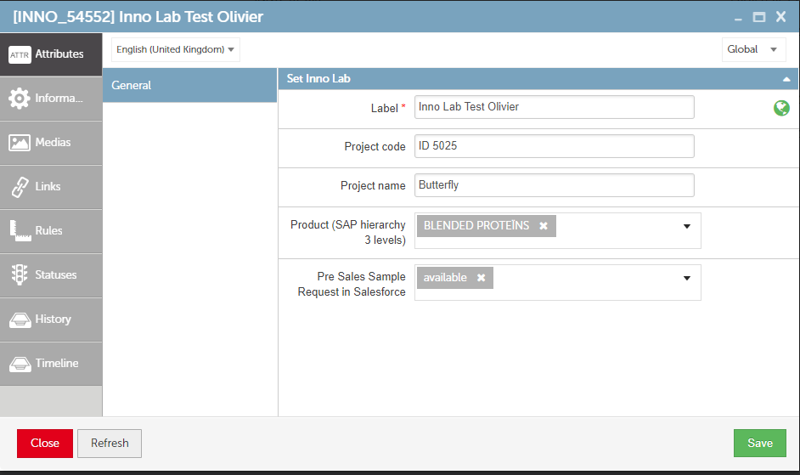
Utiliser les requêtes sur le produit Lab Inno 54552 par exemple pour récupérer les valeurs des 4 champs PROJECT_CODE, PROJECT_NAME, PRE_SALES_SAMPLE_REQUEST et SAP_PRODUCT_3_LEVEL à mapper : | https://roquette-preprod.maps-system.com/v2/objects/54552?field=259,260,247,261

Modifier les valeurs sur le PIM directement via l'interface afin de tester les différents cas :

